2023年采购
附件三：福建福海创石油化工有限公司防静电工作台、文件资料柜、生态板采购商务报价函
序号 | 名称 | 款式 | 规格 | 数量 | 单位 | 含税单价 | 小计（元） | 税率 | 备注
1 | 防静电工作台 | 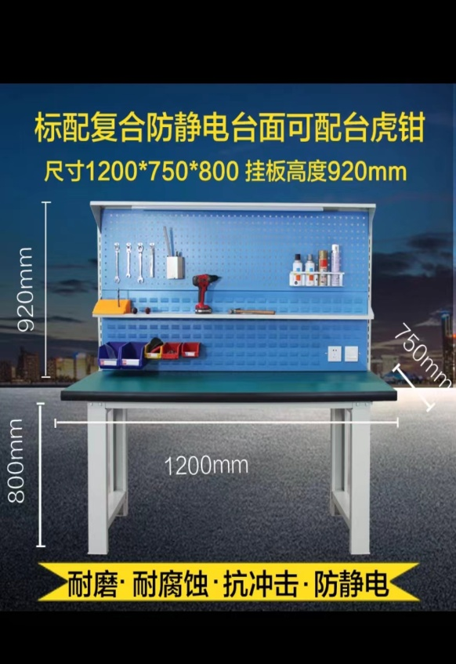 | 1200*750*800挂板高度920mm/复合防静电台面/面板厚度50mm/框架型材100*50-2.0mm冷轧钢板/挂板型材：1.2mm冷轧钢 | 4 | 张
2 | 文件柜 |  | 高1850*宽1180*深400mm/六门书柜-右/冷轧钢/厚度1.4mm/钢化玻璃/棕枫木纹 | 1 | 套
3 | 文件柜 | 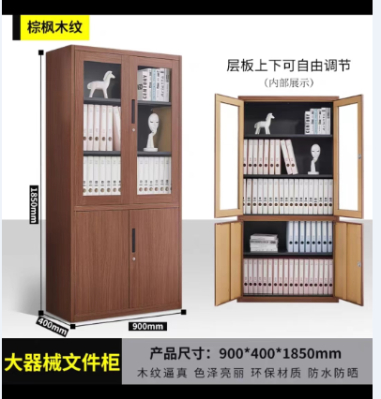 | 高1850*宽900*深400mm/大器械文件柜/冷轧钢/厚度1.4mm/钢化玻璃/棕枫木纹 | 1 | 套
4 | 文件柜 | 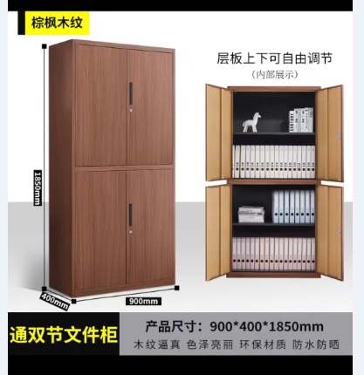 | 高1850*宽900*深400mm/通双节文件柜/冷轧钢/厚度1.4mm/棕枫木纹 | 3 | 套
5 | 生态板 | 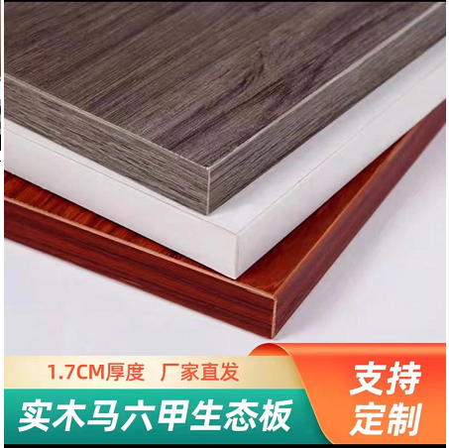 | 材质：木/棕枫木纹/厚度1.7cm/70cm*185cm | 1 | 块
6 | 明装门把手 | 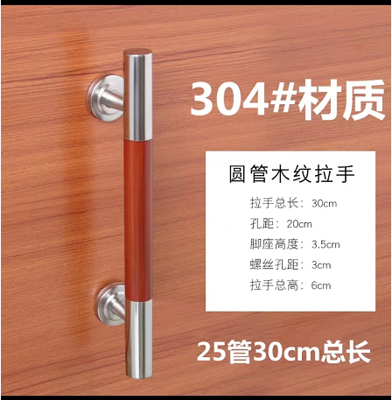 | 304不锈钢材质/25*30圆管木纹拉手/拉手总长：30cm/孔距：20cm | 2 | 把
合计： 元
 |  |  |  | 参选人： 单位名称 （加盖参选单位章）
 |  |  |  | 编制时间： 年 月 日

